Lab2
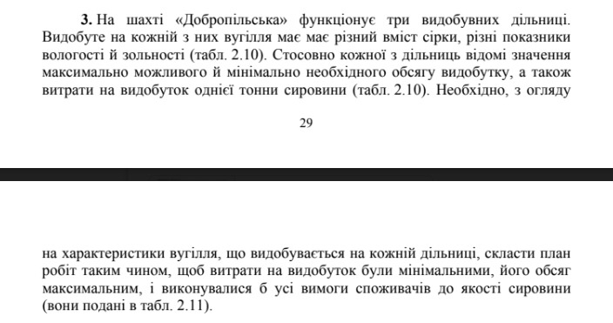
Характеристика вугілля, % та показники роботи дільниці | Номер дільниці |  |  | План робіт
 | 1 | 2 | 3 | Номер ділянки | 1 ділянка | 2 ділянка | 3 далянка
Зольність | 0.49 | 0.37 | 0.23 | Видобуто сировини, тис. т | 1650 | 1090 | 784.86759431
Вологість | 0.07 | 0.08 | 0.10 | Витрачено грошей, грн | 1953946.5 | 1506136.93 | 850415.81144
Вміст сірки | 0.02 | 0.02 | 0.03 | Зольність, % | 0.39499910548
Витрати, грн | 1184.21 | 1381.777 | 1083.515 | Вологість, % | 0.079772289854
Максимальний обсяг видобутку, тис. т | 1650 | 1090 | 1270 | Вміст сірки, % | 0.021599684468
Мінімальний обсяг видобутку, тис. т | 1200 | 600 | 530 | Всього видобуто | 3524.8675943
 |  |  |  | Всього витрачено | 4310499.2414

Якість вугілля | Зольність,% | Вологість, % | Вмість сірки, %
Експлуатаційна | 0.395 | - | -
Середня | - | 0.820 | 0.216 |  |  |  |  | 1184.21*x_1​+1381.777*x_2​+1083.515*x_3​ ->min
Не більше | 0.474 | 0.980 | 0.260 |  |  |  |  | x_1​+x_2​+x_3​ -> max
 |  |  |  |  |  |  |  | 1200<x_1<1650
 |  |  |  |  |  |  |  | 600<x_2<1090
 |  |  |  |  |  |  |  | 530<x_3<1270
 |  |  |  |  |  |  | Зольність | 39,5/100 <= 49/100*x_1+37/100*x_2+23/100*x_3 <= 47,4/100
 |  |  |  |  |  |  | Вологість | 7/100*x_1+8/100*x_2+10/100*x_3 <= 9,8
 |  |  |  |  |  |  | Сірка | 1,8/100*x_1+2,1/100*x_2+3/100*x_3 <= 2,6

 |  |  |  |  |  |  |  | x_1, x_2, x_3 тонни видобутої сировини на ітій дільниці

